Sayfa1
Numune Adı | TAS(mmol/L) | TOS (µmol/L) | OSI | TTL(µmol/L) | NTL(µmol/L) | Disülfit | NOT
29.03.2021-1 | 0.92 | 5.51 | 0.599 | 236.5 | 209.1 | 13.7 |  | Kullanılan cihaz: Mindray marka BS300 model tam otomatik biyokimya cihazı
29.03.2021-3 | 1.09 | 4.41 | 0.405 | 311.9 | 294.9 | 8.5 |  | TAS: Total Antıoxıdant Status
29.03.2021-4 | 0.99 | 4.85 | 0.490 | 333 | 243.6 | 44.7 |  | TOS: Total Oxıdant Status
29.03.2021-5 | 1.15 | 36.36 | 3.162 | 942.1 | 657.4 | 142.35 | yüksek hemolizli | OSI: Oxıdatıve Stress Index
29.03.2021-6 | 1.02 | 8.69 | 0.852 | 267.8 | 219 | 24.4 |  | TTL: Total Thıol
29.03.2021-7 | 1.06 | 6.89 | 0.650 | 268.7 | 191.4 | 38.65 |  | NTL: Natıve Thıol
29.03.2021-8 | 1.22 | 15.83 | 1.298 | 268.2 | 215.4 | 26.4 | hemolizli | Disülfit: Thıol/ Disülfit Dengesi
29.03.2021-9 | 1.28 | 14.72 | 1.150 | 384.8 | 378 | 3.4 | hemolizli
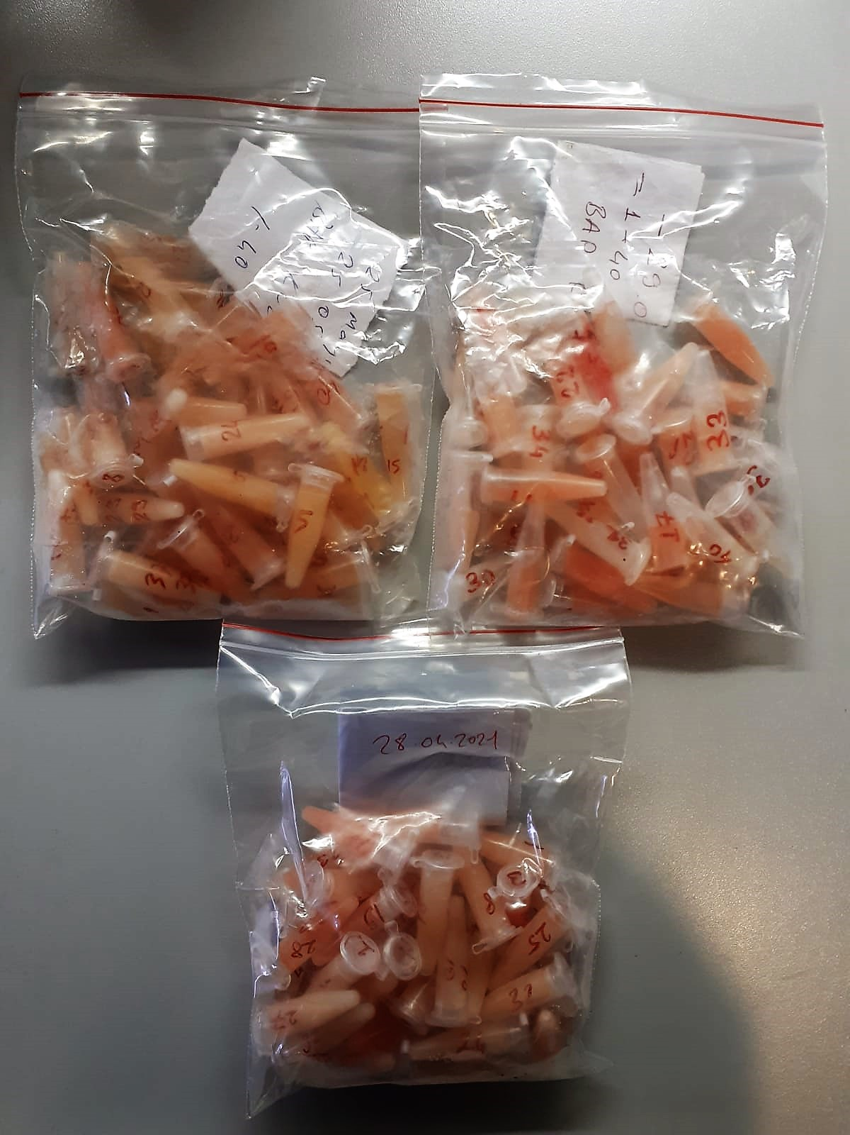
29.03.2021-10 | 1.14 | 11.6 | 1.018 | 426.1 | 221.7 | 102.2
29.03.2021-11 | 3.46 | 8.34 | 0.241 | 384.4 | 201 | 91.7
29.03.2021-12 | 1.18 | 12.44 | 1.054 | 353.7 | 255 | 49.35 | hemolizli
29.03.2021-13 | 1.12 | 16.58 | 1.480 | 688.5 | 379.5 | 154.5 | hemolizli
29.03.2021-14 | 1.28 | 12.79 | 0.999 | 627.9 | 510.9 | 58.5 | hemolizli
29.03.2021-15 | 1.26 | 6.1 | 0.484 | 544.2 | 263.7 | 140.25
29.03.2021-16 | 1.14 | 8.02 | 0.704 | 298.8 | 263.1 | 17.85
29.03.2021-17 | 1.14 | 11.64 | 1.021 | 219 | 140.8 | 39.1
29.03.2021-18 | 1.04 | 6.47 | 0.622 | 412.7 | 100.5 | 156.1
29.03.2021-19 | 0.89 | 5.38 | 0.604 | 381.9 | 122.4 | 129.75
29.03.2021-20 | 1.61 | 8.32 | 0.517 | 405 | 361.5 | 21.75
29.03.2021-21 | 1.06 | 10.45 | 0.986 | 317.7 | 185.1 | 66.3
29.03.2021-22 | 1.39 | 10.64 | 0.765 | 520 | 433.8 | 43.1
29.03.2021-23 | 1.16 | 8.34 | 0.719 | 439 | 213.6 | 112.7
29.03.2021-24 | 1.19 | 6.88 | 0.578 | 398.5 | 223.5 | 87.5
29.03.2021-25 | 1.27 | 9.35 | 0.736 | 441.1 | 221.7 | 109.7
29.03.2021-26 | 1.22 | 4.05 | 0.332 | 381.4 | 159.9 | 110.75
29.03.2021-27 | 0.94 | 13.46 | 1.432 | 301.1 | 233.4 | 33.85 | hemolizli
29.03.2021-28 | 1.01 | 5.49 | 0.544 | 323.9 | 159.9 | 82
29.03.2021-29 | 1.1 | 8.28 | 0.753 | 379.8 | 287.1 | 46.35
29.03.2021-30 | 0.93 | 3.56 | 0.383 | 81.9 | 48.7 | 16.6
29.03.2021-31 | 0.93 | 2.55 | 0.274 | 391.4 | 130.8 | 130.3
29.03.2021-32 | 1.21 | 3.25 | 0.269 | 426.6 | 303.6 | 61.5
29.03.2021-33 | 1.12 | 6.27 | 0.560 | 497.3 | 330.9 | 83.2
29.03.2021-34 | 1.15 | 4.41 | 0.383 | 419.4 | 333.9 | 42.75
29.03.2021-35 | 0.9 | 4.74 | 0.527 | 362.2 | 333 | 14.6
29.03.2021-36 | 1.16 | 4.97 | 0.428 | 466 | 125.4 | 170.3
29.03.2021-37 | 1.14 | 5.25 | 0.461 | 407.3 | 159.3 | 124
29.03.2021-38 | 1.19 | 3.33 | 0.280 | 398.1 | 101.4 | 148.35
29.03.2021-39 | 1.16 | 5.47 | 0.472 | 353.4 | 248.4 | 52.5
29.03.2021-40 | 3.46 | 4.77 | 0.138 | 375.3 | 193.5 | 90.9
28.04.2021-1 | 0.98 | 1.6 | 0.163 | 341.8 | 163.6 | 89.1
28.04.2021-3 | 1.59 | 25.87 | 1.627 | 631.9 | 100.5 | 265.7 | yüksek hemolizli
28.04.2021-4 | 1.29 | 4.79 | 0.371 | 426.2 | 284.1 | 71.05
28.04.2021-5 | 1.66 | 7.13 | 0.430 | 376.8 | 349.5 | 13.65
28.04.2021-6 | 1.67 | 6.37 | 0.381 | 517 | 500.1 | 8.45
28.04.2021-7 | 1.27 | 6.04 | 0.476 | 556.8 | 453.6 | 51.6
28.04.2021-8 | 1.23 | 6.78 | 0.551 | 460.8 | 305.4 | 77.7
28.04.2021-9 | 1.54 | 7.29 | 0.473 | 515.3 | 385.8 | 64.75
28.04.2021-10 | 1.44 | 7.22 | 0.501 | 293.1 | 275.1 | 9
28.04.2021-11 | 1.55 | 3.23 | 0.208 | 409.6 | 293.7 | 57.95
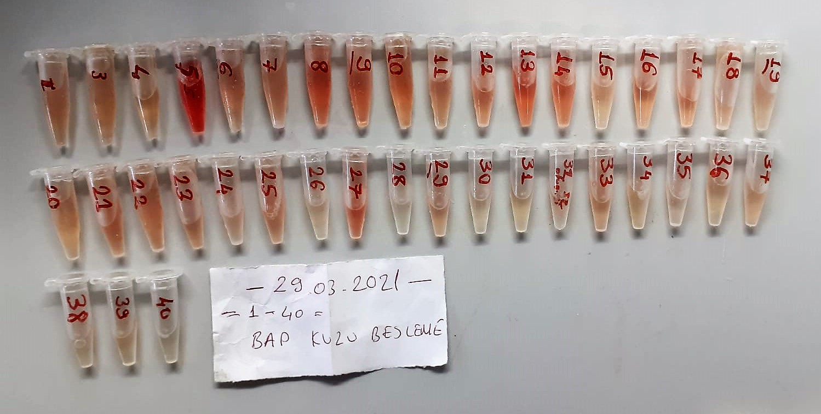
28.04.2021-12 | 1.64 | 14.82 | 0.904 | 613.5 | 541.6 | 35.95 | hemolizli
28.04.2021-13 | 1.59 | 12.59 | 0.792 | 564.7 | 552.6 | 6.05 | hemolizli
28.04.2021-14 | 1.46 | 16.76 | 1.148 | 584.5 | 568.8 | 7.85 | hemolizli
28.04.2021-15 | 1.7 | 6.46 | 0.380 | 410.7 | 370 | 20.35
28.04.2021-16 | 1.38 | 5.59 | 0.405 | 468.7 | 218.1 | 125.3
28.04.2021-17 | 1.58 | 12.2 | 0.772 | 547.2 | 540.3 | 3.45 | hemolizli
28.04.2021-18 | 1.29 | 4.5 | 0.349 | 523.2 | 346.8 | 88.2
28.04.2021-19 | 1.59 | 12.39 | 0.779 | 565.8 | 366.7 | 99.55
28.04.2021-21 | 1.4 | 25.8 | 1.843 | 636.8 | 533.1 | 51.85 | yüksek hemolizli
28.04.2021-22 | 1.44 | 7.73 | 0.537 | 450.7 | 150.3 | 150.2
28.04.2021-23 | 1.54 | 12.63 | 0.820 | 553.8 | 522.2 | 15.8 | hemolizli
28.04.2021-24 | 1.48 | 5.48 | 0.370 | 510.9 | 335.4 | 87.75
28.04.2021-25 | 1.5 | 8.65 | 0.577 | 418 | 306.9 | 55.55
28.04.2021-27 | 1.18 | 4.11 | 0.348 | 324.1 | 137.2 | 93.45
28.04.2021-28 | 1.65 | 12.45 | 0.755 | 552.3 | 458.1 | 47.1 | hemolizli
28.04.2021-29 | 1.27 | 6.75 | 0.531 | 502.9 | 386.1 | 58.4
28.04.2021-31 | 1.47 | 8.86 | 0.603 | 452.7 | 413.2 | 19.75
28.04.2021-32 | 1.53 | 6.32 | 0.413 | 531.6 | 414.3 | 58.65
28.04.2021-34 | 1.62 | 6.97 | 0.430 | 608.7 | 586.8 | 10.95
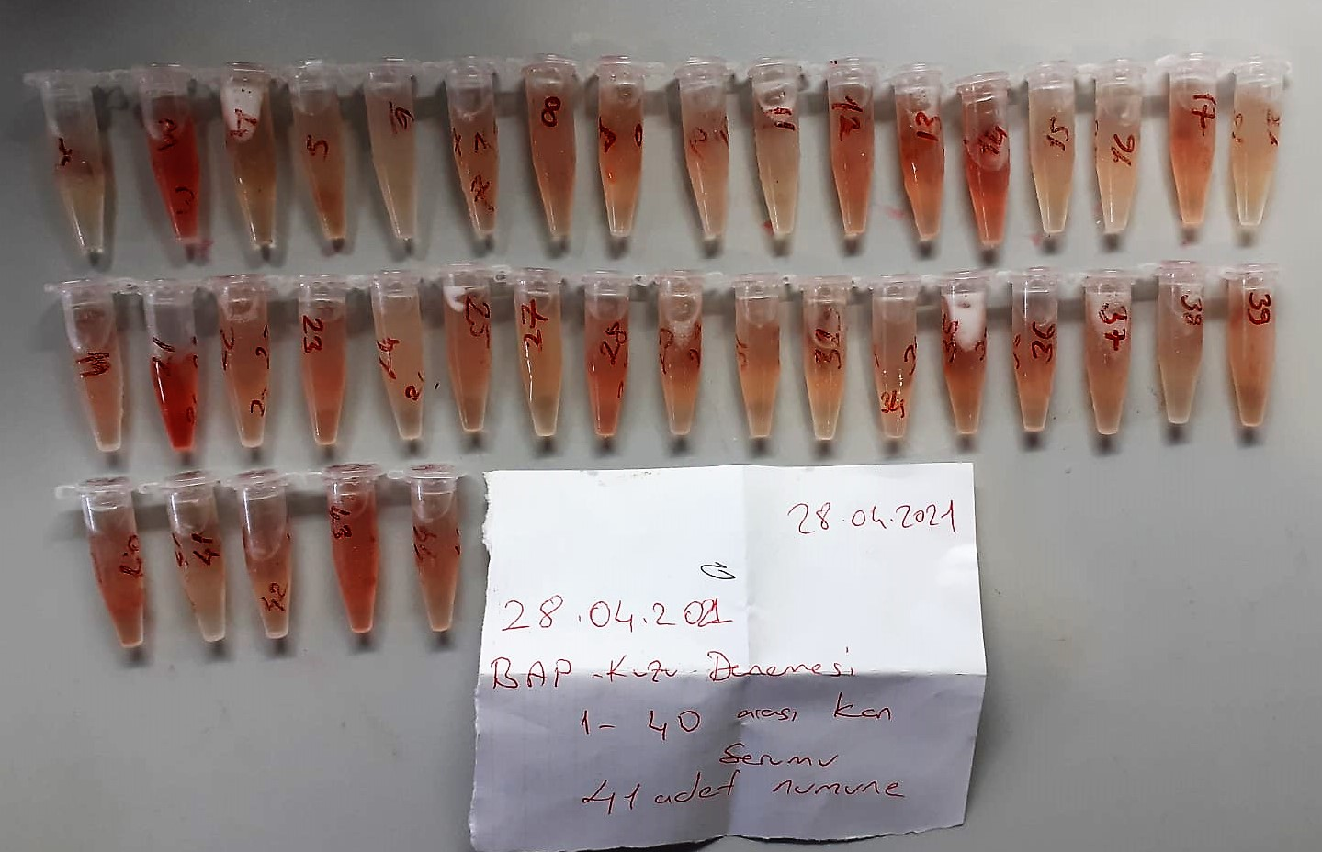
28.04.2021-35 | 1.64 | 11.07 | 0.675 | 530.3 | 392.4 | 68.95 | hemolizli
28.04.2021-36 | 1.41 | 9.39 | 0.666 | 469.9 | 463.5 | 3.2 | hemolizli
28.04.2021-37 | 1.63 | 10.47 | 0.642 | 590.9 | 455.4 | 67.75 | hemolizli
28.04.2021-38 | 1.25 | 3.06 | 0.245 | 214.3 | 165.9 | 24.2
28.04.2021-39 | 1.59 | 8.74 | 0.550 | 534.6 | 515.7 | 9.45 | hemolizli
28.04.2021-40 | 1.54 | 9.74 | 0.632 | 514.5 | 466.2 | 24.15 | hemolizli
28.04.2021-41 | 1.64 | 6.91 | 0.421 | 549 | 482.4 | 33.3
28.04.2021-42 | 1.35 | 10.84 | 0.803 | 433.8 | 378 | 27.9 | hemolizli
28.04.2021-43 | 1.68 | 18.89 | 1.124 | 595.8 | 583.8 | 6 | hemolizli
28.04.2021-44 | 1.45 | 8.21 | 0.566 | 533.7 | 364.8 | 84.45 | hemolizli
25.05.2021-1 | 1.53 | 6.76 | 0.44183006536 | 1538 | 241.5 | 648.25
25.05.2021-3 | 1.57 | 7.78 | 0.49554140127 | 1496 | 370.4 | 562.8
25.05.2021-4 | 1.58 | 3.92 | 0.24810126582 | 1472 | 286.2 | 592.9
25.05.2021-5 | 1.53 | 5.61 | 0.36666666667 | 1469 | 371.2 | 548.9
25.05.2021-6 | 1.56 | 5.94 | 0.38076923077 | 1580 | 342.4 | 618.8
25.05.2021-7 | 1.44 | 4.49 | 0.31180555556 | 1563 | 263.9 | 649.55
25.05.2021-8 | 1.67 | 8.32 | 0.49820359281 | 1626 | 318.7 | 653.65
25.05.2021-9 | 1.6 | 5.11 | 0.319375 | 1513 | 332.4 | 590.3
25.05.2021-10 | 1.74 | 9.34 | 0.5367816092 | 1587 | 422.9 | 582.05 | hemolizli
25.05.2021-11 | 1.53 | 5.25 | 0.3431372549 | 1516 | 246.1 | 634.95
25.05.2021-12 | 1.44 | 5.13 | 0.35625 | 1612 | 293.9 | 659.05
25.05.2021-13 | 1.51 | 7.94 | 0.52582781457 | 1590 | 298.7 | 645.65
25.05.2021-14 | 1.54 | 5.24 | 0.34025974026 | 1547 | 353.2 | 596.9
25.05.2021-15 | 1.74 | 4.51 | 0.2591954023 | 1580 | 288.6 | 645.7
25.05.2021-16 | 1.62 | 8.04 | 0.4962962963 | 1495 | 280.3 | 607.35
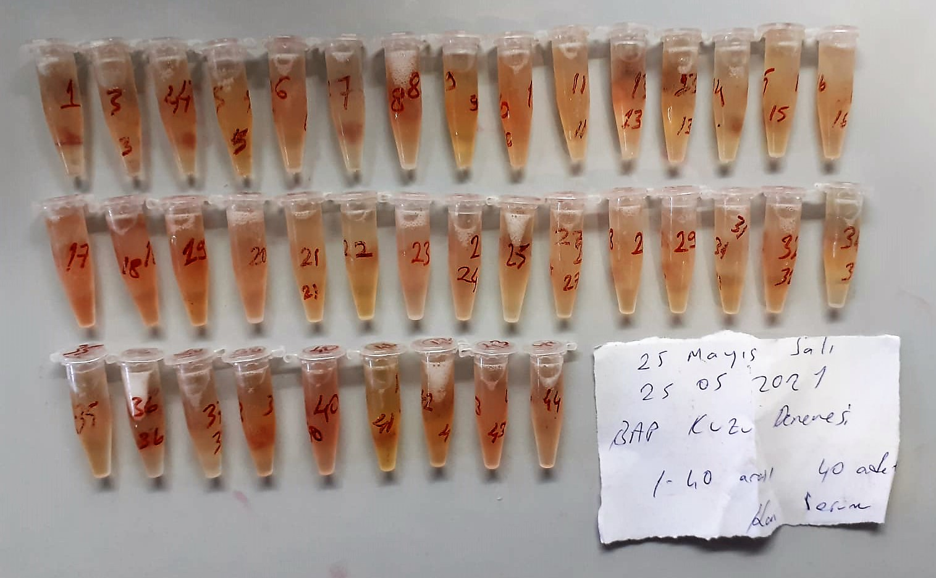
25.05.2021-17 | 1.82 | 16.35 | 0.89835164835 | 1673 | 310.3 | 681.35 | hemolizli
25.05.2021-18 | 1.65 | 12.84 | 0.77818181818 | 1554 | 308.3 | 622.85 | hemolizli
25.05.2021-19 | 1.88 | 13.47 | 0.7164893617 | 1585 | 419.2 | 582.9 | hemolizli
25.05.2021-20 | 1.77 | 11.27 | 0.63672316384 | 1730 | 362.1 | 683.95 | hemolizli
25.05.2021-21 | 1.67 | 6.77 | 0.40538922156 | 1620 | 328.9 | 645.55
25.05.2021-22 | 1.65 | 5.67 | 0.34363636364 | 1619 | 614.9 | 502.05
25.05.2021-23 | 1.61 | 8.19 | 0.50869565217 | 1551 | 221.3 | 664.85
25.05.2021-24 | 1.48 | 7.53 | 0.50878378378 | 1434 | 185.8 | 624.1
25.05.2021-25 | 1.61 | 6.93 | 0.43043478261 | 1406 | 317.8 | 544.1
25.05.2021-27 | 1.46 | 5.59 | 0.38287671233 | 1487 | 380.8 | 553.1
25.05.2021-28 | 1.76 | 5.6 | 0.31818181818 | 1707 | 325.9 | 690.55
25.05.2021-29 | 1.58 | 0.56 | 0.035443037975 | 1536 | 384.7 | 575.65
25.05.2021-31 | 1.79 | 5.63 | 0.31452513966 | 1513 | 173.5 | 669.75
25.05.2021-32 | 1.62 | 6.73 | 0.41543209877 | 1617 | 351.1 | 632.95
25.05.2021-34 | 1.58 | 4.53 | 0.28670886076 | 1629 | 383.5 | 622.75
25.05.2021-35 | 1.44 | 5.36 | 0.37222222222 | 1469 | 393.1 | 537.95
25.05.2021-36 | 1.44 | 5.35 | 0.37152777778 | 1451 | 175.07 | 637.965
25.05.2021-37 | 1.36 | 0.39 | 0.028676470588 | 1435 | 303.2 | 565.9
25.05.2021-38 | 1.73 | 6.1 | 0.35260115607 | 1462 | 240.4 | 610.8
25.05.2021-40 | 1.58 | 11.19 | 0.7082278481 | 1675 | 331.4 | 671.8 | hemolizli
25.05.2021-41 | 1.23 | 3 | 0.24390243902 | 1428 | 444.5 | 491.75
25.05.2021-42 | 1.61 | 8.32 | 0.51677018634 | 1458 | 476.1 | 490.95
25.05.2021-43 | 1.11 | 7.15 | 0.64414414414 | 1404 | 236.8 | 583.6
25.05.2021-44 | 1.57 | 6.24 | 0.3974522293 | 1517 | 278.7 | 619.15

